<fieldset>
HTML | `https://developer.mozilla.org/ru/docs/Web/HTML/Element/fieldset | HTML-элемент <fieldset> используется для группировки нескольких элементов управления в веб-форме.
 |  | <form> <fieldset> <legend>Choose your favorite monster</legend> <input type="radio" id="kraken" name="monster" value="K" /> <label for="kraken">Kraken</label><br /> <input type="radio" id="sasquatch" name="monster" value="S" /> <label for="sasquatch">Sasquatch</label><br /> <input type="radio" id="mothman" name="monster" value="M" /> <label for="mothman">Mothman</label> </fieldset> </form> | 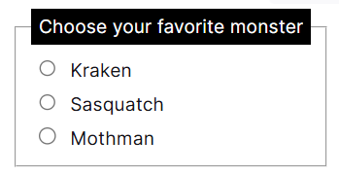
CSS
 |  | legend { background-color: #000; color: #fff; padding: 3px 6px; } input { margin: 0.4rem; }

